Sheet1
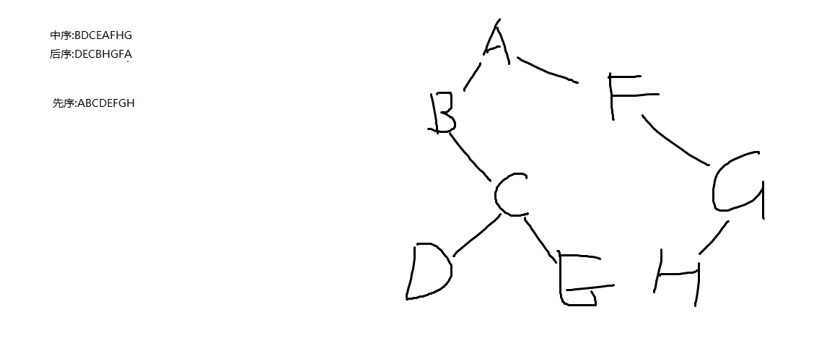
i,j,*p内存示意图
指针与数组
a[i]<-->*(a+i)推出->a[3]==*(a+3)
1000H | 2000H | p

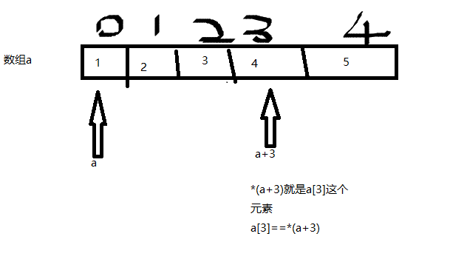
2000H | 10 | i

3000H | i | j

数组在内存中是连续存在的,一个int型变量占四个字节

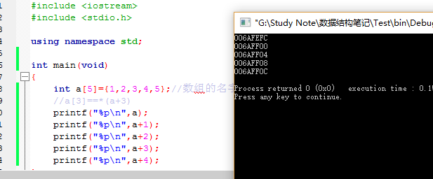

*a等价于a[0],*a+3就等于4

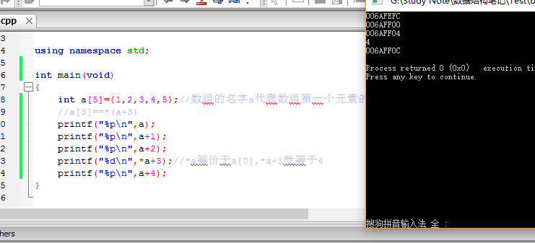

一个数组a,若一个元素占八个字节,a指向第一个元素,a+1指向第二个元素,a+2指向第三个元素图解
解释:a指向的元素占几个字节,a+1就自动往后移几个字节.
这里的a是地址,a+1也是地址+1

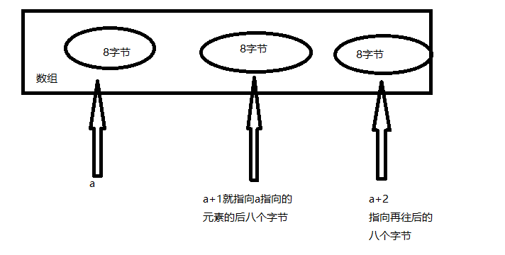

每个指针变量所指向的变量无论多少字节,指针变量都只指向该变量的第一个字节所在的地址,该地址就可以代表这个变量的整体

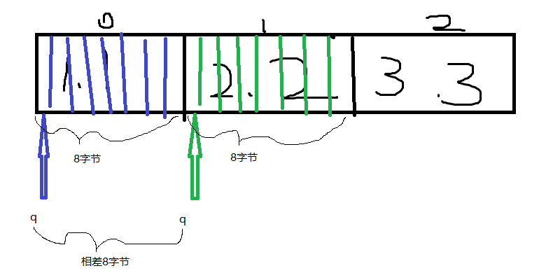

通过调用函数f()来修改指针变量p的值
也就是修改指针变量的地址
int**类型

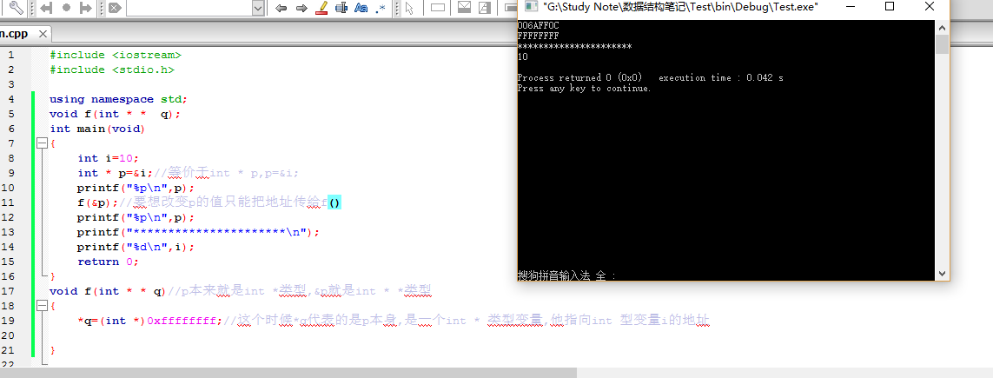

sizeof(int):告诉的是计算机以什么为单位来取内存,即以4字节为单位来取内存
len:告诉的是计算机取多少个单位的内存
malloc:取出参数所表示的大小的内存,但只返回这段地址的第一个字节的地址
(int * ):不仅是强制转换,也告诉了计算机malloc所代表的这段地址是以几个字节来作为单位的,若没有(int *)则malloc返回的地址是无效的,为"干地址"

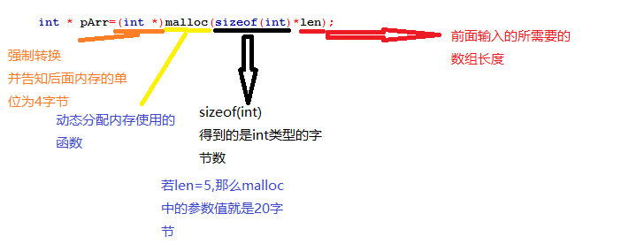

栈/堆的定义

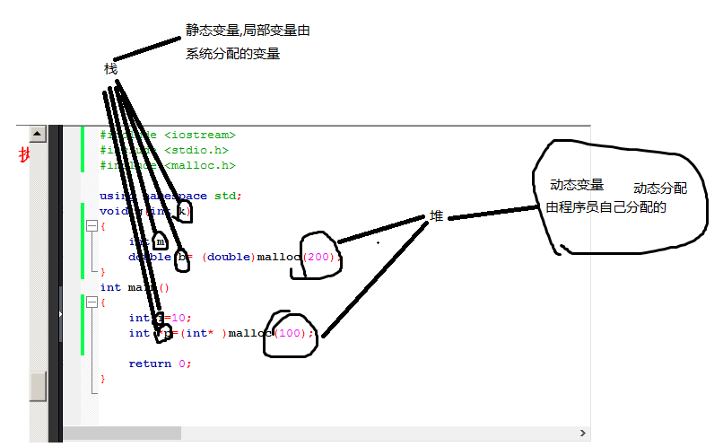

递归图解,不同函数间

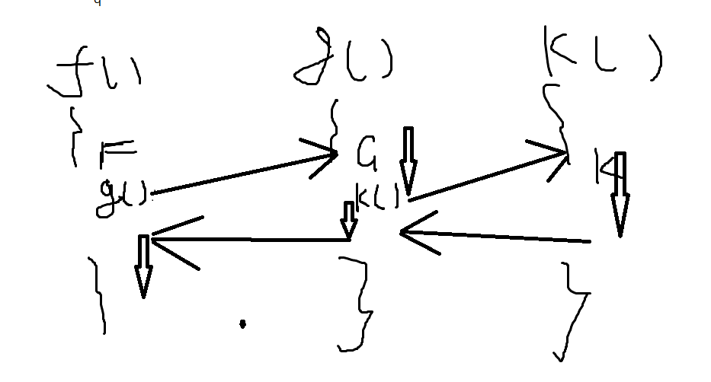

汉诺塔程序思考流程图详解

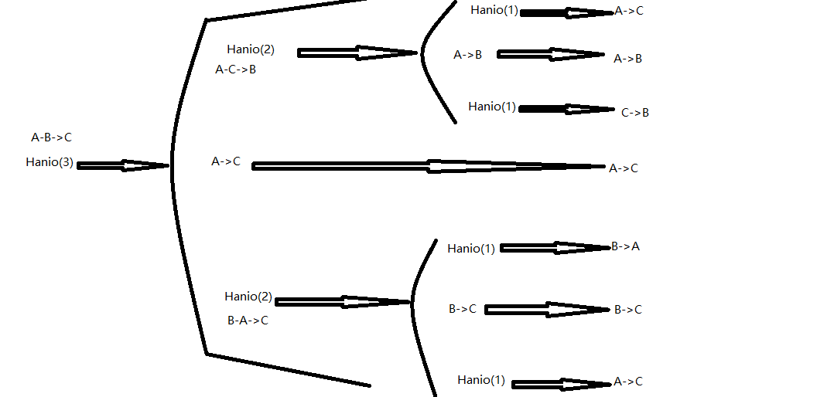

双亲表示法:
根节点的双亲为-1
其他节点的双亲就写父节点在数组中的下标

孩子表示法:存储指针,指向自己的所有孩子

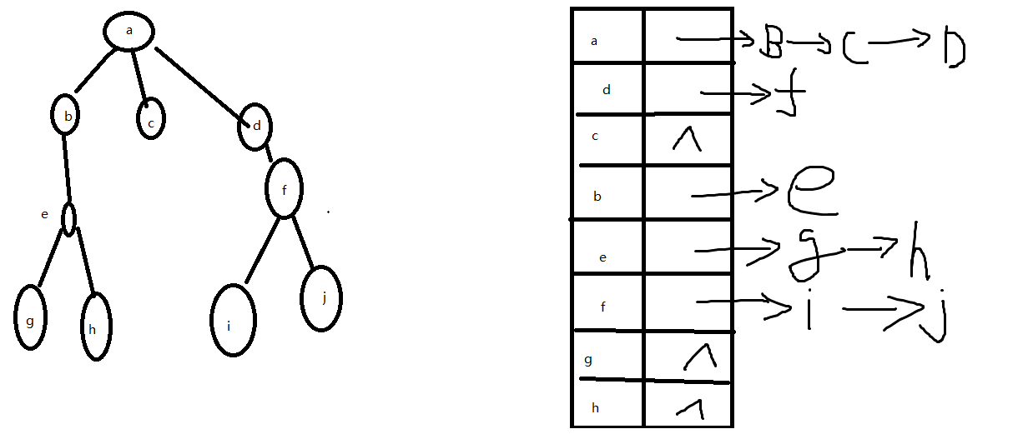

双亲孩子表示法:
两者结合

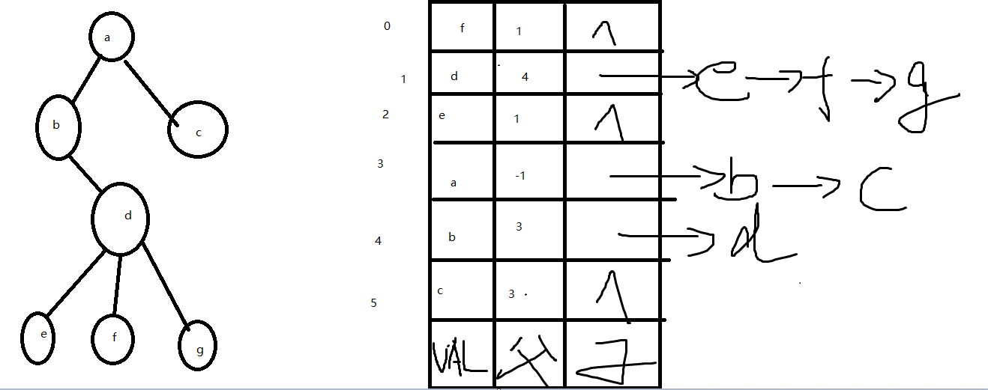

普通树转化为二叉树
左指针域指向他的第一个孩子
右指针域指向他的下一个兄弟

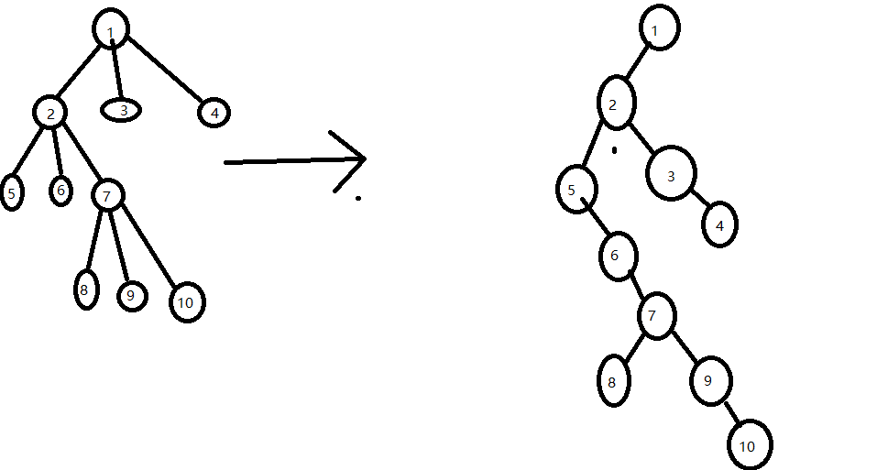

森林转化为二叉树
森林都是以二叉树来存储在内存中的

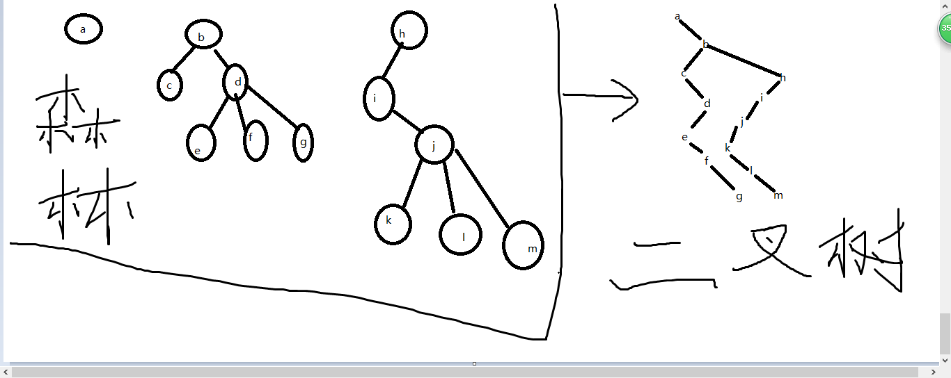

先序遍历

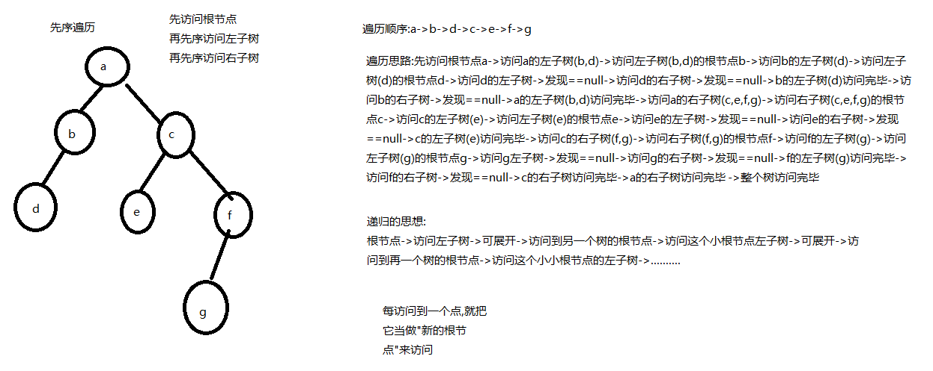

中序遍历

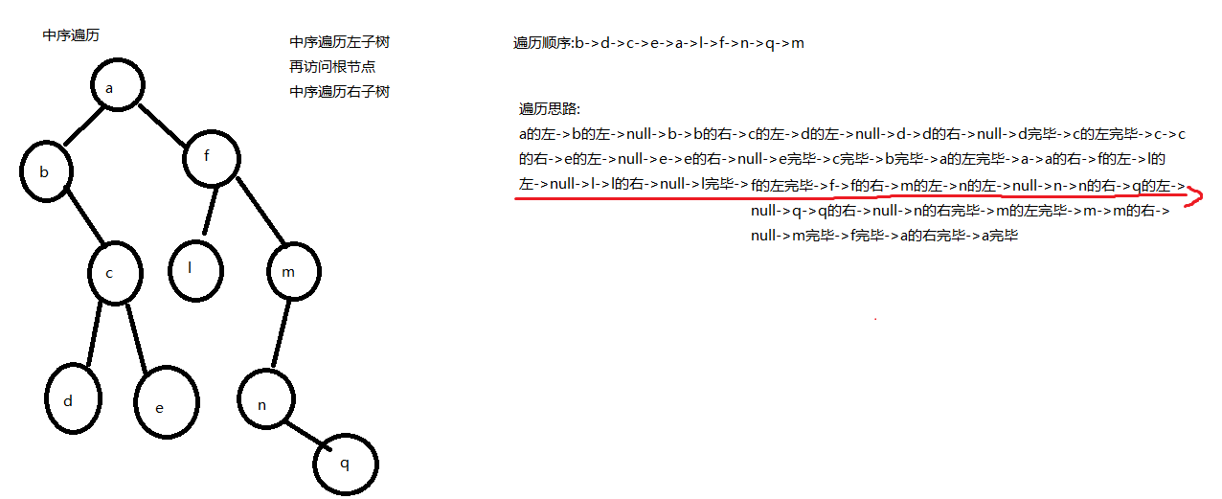

后序遍历

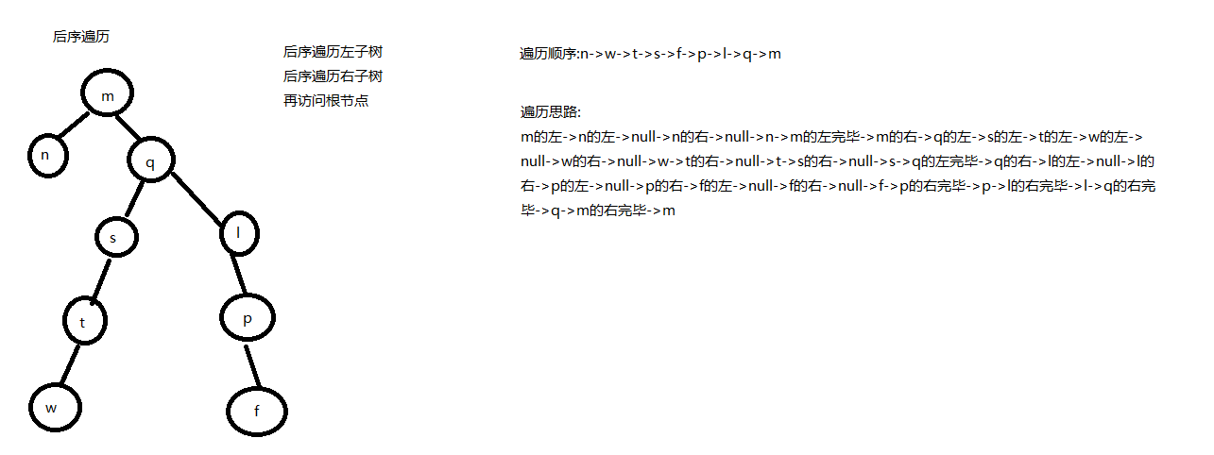

示例1

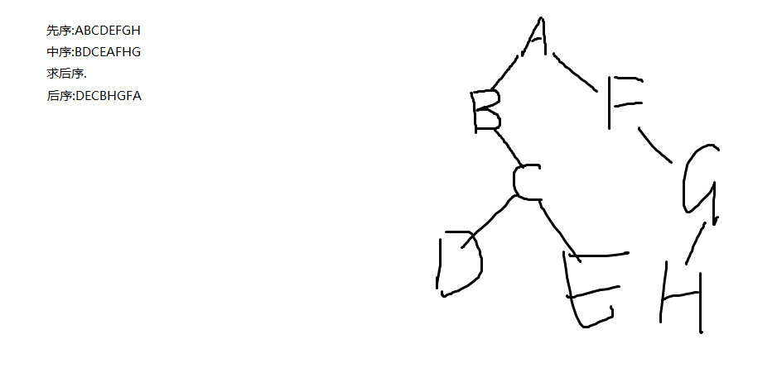

示例2

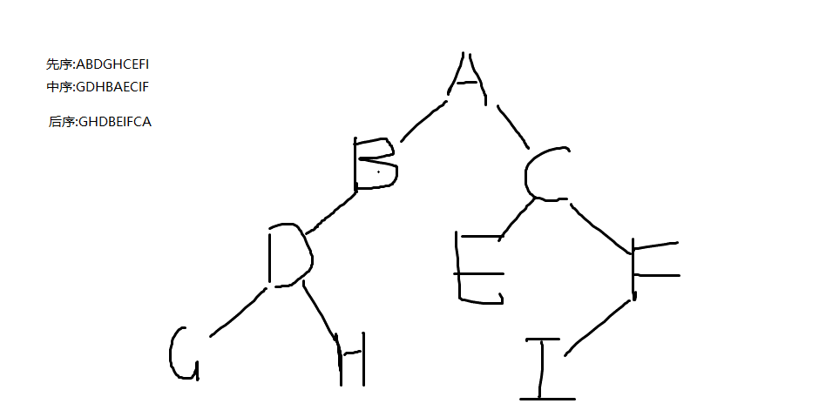

示例3

